Sheet1
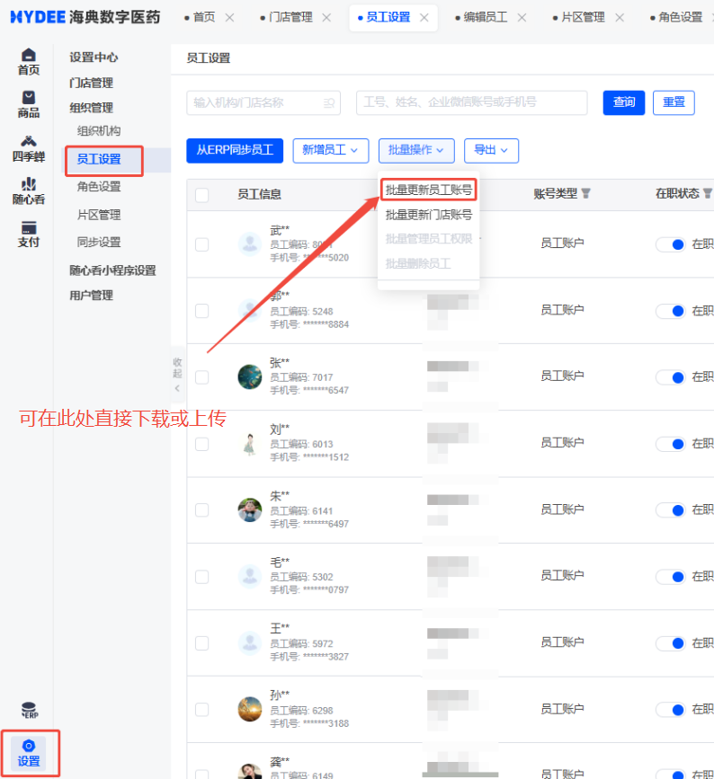
*员工编码 | 员工姓名 | 员工手机号 | 所属机构编码 | 在职状态 | 随心看角色 | 随心看数据权限同步方式 | 随心看授权门店 | 管理区域 | 随心看状态
必填项，请填写ERP员工编码，支持数字、字母和特殊字符（下划线除外），不超过36个字符 | 选填项，请填写对应员工编码 需要更新的员工姓名 如不更新则无需填写 | 选填项，填写对应员工编码 需要更新的员工手机号 如不更新则无需填写 | 选填项，请填写对应员工编码需要更新的所属机构编码 如不更新则无需填写 | 选填项，请填写0或者1 1：在职 0：离职 如不更新则无需填写 | 选填项，请填写员工所需的随心看角色名称，随心看角色用于海典随心看可见的功能，如授权多个角色请以“、”隔开，如运营、店长 如不更新则无需填写 可填写角色：管理员，老板，商品，仓管，采购，运营，区域经理，店长，店员 | 选填项，请填写门店数据授权方式 0 代表与erp权限同步 1 代表手动维护权限体系 2 代表全部门店数据 | 选填项，填写员工登录随心看所需查看数据的门店编码，如有多个请用“，”隔开 此项设置仅在随心看数据权限同步方式为1：手动维护权限体系时生效 如不更新则无需填写 | 选填项，填写员工登录随心看所需查看数据的片区名称 此项设置在随心看角色为区域经理时必填 如不更新则无需填写 | 选填项，请填写0或者1 1：启用，可登录随心看 0：停用，不可登录随心看 如不更新则无需填写

